Лист1
Профиль | Тип профиля | Монтажная ширина | Соединитель (название из тех.каталога) | Фото (рис. из тех.каталога) | Артикул ТБМ | Наименование | Фото ТБМ | материал
VEKA | Euroline (Евролайн) | 58 | 106.016.1 (соед. импоста арт. 102.087/102.103/102.113/102.121 с уплотнит. пластиной) | 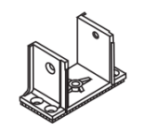 | ANK0064.12 | Elementis Соединитель механический импоста Veka 106-016 оцинк. | 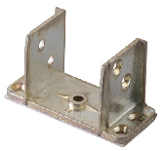 | м
VEKA |  |  |  |  | ANK0064.12/2 | ELEMENTIS Соединитель механический импоста Veka 106-016 оцинк. 1 отв. | 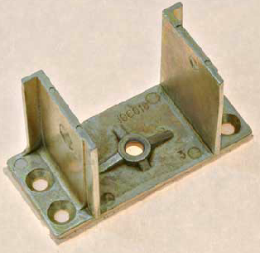 | м
VEKA |  |  |  |  | ANK0064.12/3 | Elementis Соединитель мех. импоста Veka 106-016 оцинк. старая форма |  | м
VEKA |  |  |  |  | ANK0064.12/4 | Соединитель механический импоста Veka 106-016 оцинк. 2 отверстия | 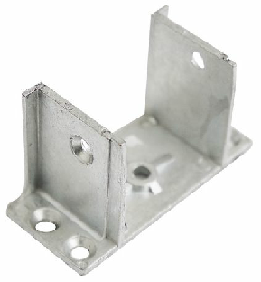 | м
VEKA |  |  |  |  | ANK0064.12/5 | Соединитель механический импоста Veka 106-016 оцинк. уменьшенный по высоте 2 отверстия | 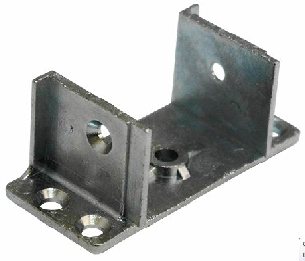 | м
VEKA |  |  |  |  | ANK0064.12/6 | Соединитель механический импоста Veka 106-016 оцинк. 4 отверстия | 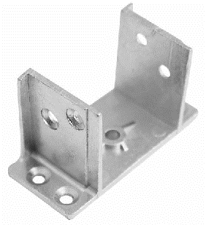 | м
VEKA |  |  |  |  | ANK1176 | Соединитель механический импоста VEKA 106016 |  | м
VEKA |  |  | 106.088 (соед.имп. 102.087/102.103, белый) | 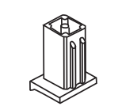
VEKA |  |  | 106.017.1 (соед. импоста 102.084 уплотн.резиной) | 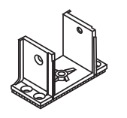
VEKA |  |  | 106.313 (упл.пластина для крепления импоста 102.270 шурупами через каналы) |  | ELE0003 | MAXBAR Пластина уплотнительная VEKA 58 | 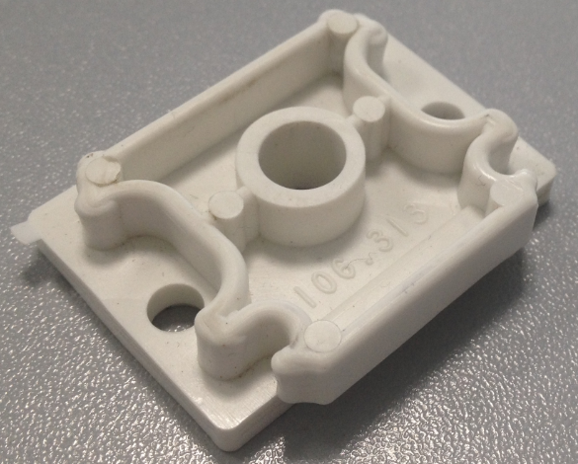 | р
VEKA |  |  |  |  | ELE0003/1 | MAXBAR Пластина уплотнительная VEKA Euro Line 58 106.313 | 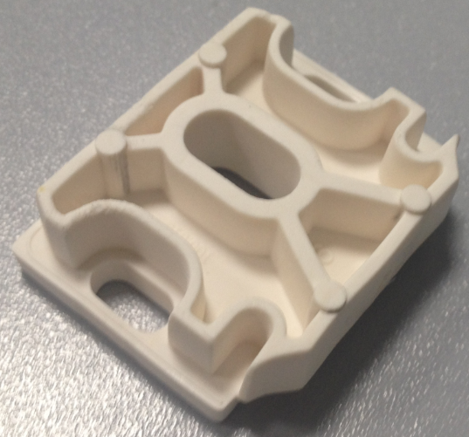 | р
VEKA | SOFTLINE (Софтлайн) TOPLINE (Топлайн) SWINGLINE (Свинглайн) | 70 | 106.204.1 (соед.импоста 102.237 с упл.пластиной) | 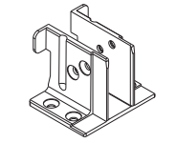
VEKA |  |  | 106.200.1 (соед.импоста 102.214/102.218/102.241/102.230/102.235 с упл.пластиной) |  | ANK0033 | Elementis Соединитель механический импоста Veka Top Line 106-200, оцинкованый | 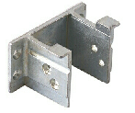 | м
VEKA |  |  |  |  | ANK1177 | Соединитель механический импоста VEKA 106200 | 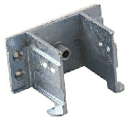 | м
VEKA |  |  |  |  | ANK0033/3 | Соединитель Veka 106-200, оцин. с одним отв. с каждой стороны | 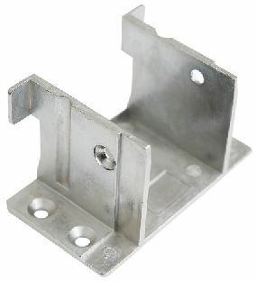 | м
VEKA |  |  |  |  | ANK0033/4 | Соединитель импоста Veka 106-200, оцин. с двумя отв. с каждой стороны | 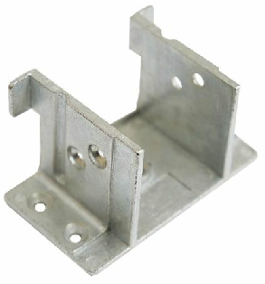 | м
VEKA |  |  |  |  | ANK0033/2 | Elementis Соединитель Veka 106-200, оцин. с одним отв. с каждой стороны | 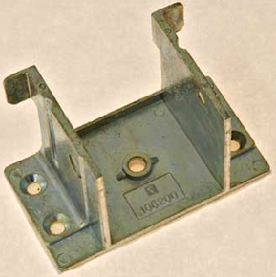 | м
VEKA |  |  | 106.201.1 (соед.импоста 102.201 с упл.пластиной) | 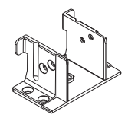
VEKA |  |  | 106.202.1 (соед.импоста 102.238 с упл.пластиной)
VEKA |  |  | 106.005 (упл.пластина для крепления ипостов шурупами через каналы - 70-система) |  | ELE0004 | MAXBAR Пластина уплотнительная VEKA 70 | 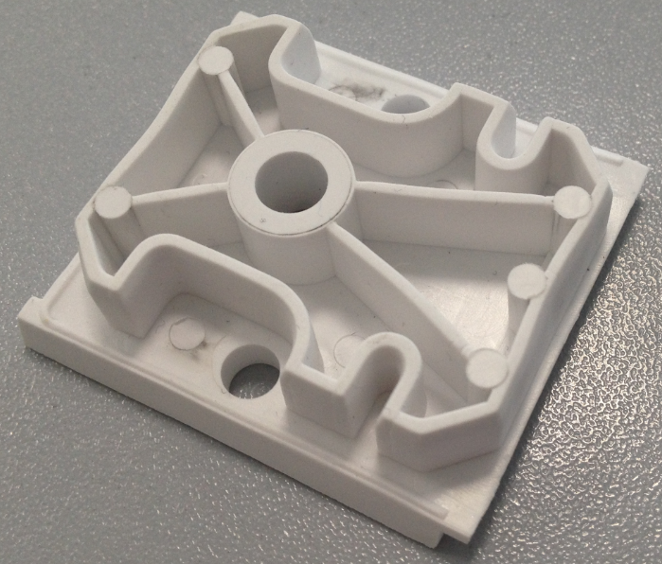 | р
VEKA |  |  |  |  | ELE0004/1 | MAXBAR Пластина уплотнительная VEKA 70 106.005 | 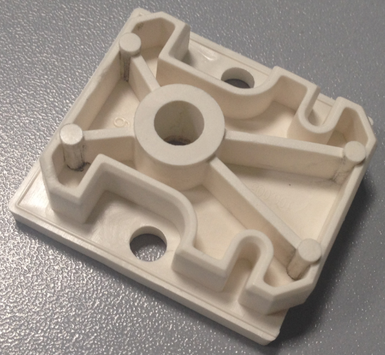 | р
VEKA | ALPHALINE (Альфалайн) | 90 | 106.239 (соед.импоста 102.242 с упл. Пластиной)
VEKA | SOFTLINE 82 (Софтлайн) | 82 | 106.370 106.374 106.375 106.378 106.379 106.381 106.383 106.215
VEKA |  |  |  |  | ANK0033/5 | Соединитель механический импоста Veka 106-200, оцинкованный (облегченный) с одним отверстием с каждой стороны |  | м
VEKA |  |  |  |  | ANK0033/6 | Соединитель механический импоста Veka 106-200, оцинкованный (облегченный) с двумя отверстиями с каждой стороны |  | м
WHS | WHS 60 | 60 | 106-218 |  | ELE0018 | MAXBAR Пластина уплотнительная VEKA WHS 106.218 |  | р
WHS |  |  |  |  | ELE0018/1 | MAXBAR Пластина уплотнительная VEKA WHS 60 106.2180 |  | р
WHS |  |  |  |  | ANK3030 | MAXBAR Соединитель механический импоста VEKA WHS 106.218 пластик |  | п
WHS |  |  | 106-318 |  | ANK1182 | Elementis Соединитель механический импоста WHS 60 |  | м
 |  |  |  |  | ANK5051 | Elementis Соединитель механический импоста WHS 60 | 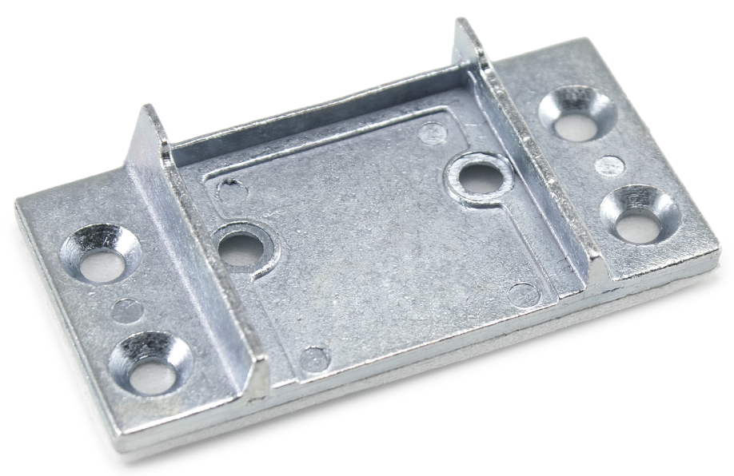 | м
WHS |  |  |  |  | ANK0061 | Elementis Соединитель механический импоста WHS 60 |  | м
WHS |  |  |  |  | ANK3022 | Соединитель механический импоста WHS 60 ("П" образный) |  | м
WHS | WHS 72 | 72 | 106-399 |  | ELE0028 | MAXBAR Пластина уплотнительная VEKA WHS 106.399 |  | р
WHS |  |  | 106-397 |  | ANK1183 | ELEMENTIS Соединитель механический импоста WHS 72 |  | м
KBE | KBE_Etalon KBE_Engine | 58 | V 337 (для импоста №337, 937) |  | ANK0029 | MAXBAR Соединитель механический импоста КВЕ-V337 пластик. |  | п
KBE |  |  |  |  | ANK0034 | ELEMENTIS Соединитель механический импоста КВЕ- V-337 оцинк |  | м
KBE |  |  |  |  | ANK0034.07 | MAXBAR Соединитель механич. импоста для КВЕ (V-337) пластик |  | п
KBE |  |  |  |  | ANK0034/2 | ELEMENTIS Соединитель механический импоста КВЕ- 337 |  | м
KBE |  |  |  |  | ANK0034/3 | Соединитель механический импоста КВЕ- 337 |  | м
KBE |  |  |  |  | ANK0034/4 | Соединитель механический импоста КВЕ- 337 | 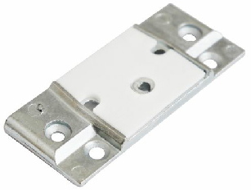 | м
KBE |  |  |  |  | ANK0034/5 | Elementis Соединитель механический импоста КВЕ- V-337 оцинк | 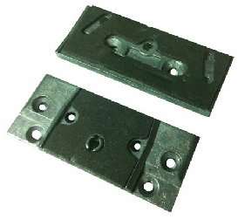 | м
KBE |  |  |  |  | ANK1172 | Соединитель механический импоста КВЕ- 337 |  | м
KBE |  |  |  |  | ANK0034/8 | ELEMENTIS Соединитель механический импоста КВЕ- 337 | 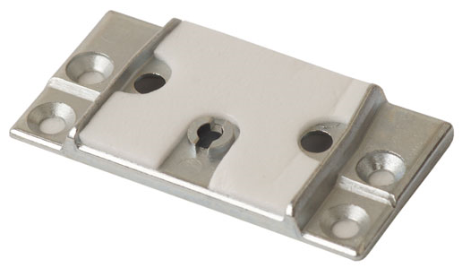 | м
KBE |  |  |  |  | ANK0034/6 | Elementis Соединитель механический импоста КВЕ- V-337 белый |  | м
KBE |  |  | V 132 (для импоста 132, 938) |  | ANK0032/2 | ELEMENTIS Соединитель механический импоста КВЕ- V-132 | 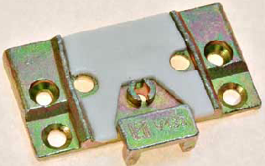 | м
KBE |  |  |  |  | ANK0032.07 | Elementis Соединитель механический импоста пластик КВЕ-132 | 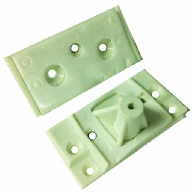 | п
KBE |  |  |  |  | ANK0032 | Elementis Соединитель механический импоста КВЕ-АD V-132 |  | м
KBE |  |  | V 132 А (для импоста 132, 938)
KBE |  |  | VSP 532 (для импоста створки SP 531)
KBE |  |  | V 732 (для имоста 732)
KBE | KBE_Select KBE_Expert KBE_Energy | 70 | V 380 (для импоста 380, 392, 3921) |  | ANK0056 | Elementis Соединитель механический импоста для КВЕ-70 (V-380), ENWIN -70, ENWIN-Omega |  | м
KBE |  |  |  |  | ANK0056/1 | MAXBAR Соединитель механич. импоста для КВЕ-70 (V-380), ENWIN -70, ENWIN-Omega пластик |  | п
KBE |  |  |  |  | ANK0223 | MAXBAR Соединитель импоста пласт.КВЕ-70,Novotex-70,Krauss-70,Vitrage-70 V-380, ENWIN -70, ENWIN-Omega |  | п
KBE |  |  |  |  | ANK0056/2 | ELEMENTIS Соединитель механический импоста КВЕ-380 70серия, ENWIN -70, ENWIN-Omega |  | м
KBE |  |  |  |  | ANK0056/4 | Elementis Соединитель механический импоста для КВЕ-70 (V-380), ENWIN -70, ENWIN-Omega белый |  | м
KBE |  |  |  |  | ANK0056/5 | Соединитель механический импоста КВЕ-380 70серия, ENWIN -70, ENWIN-Omega |  | м
KBE |  |  |  |  | ANK0056/6 | Соединитель механический импоста КВЕ-380 70серия, ENWIN -70, ENWIN-Omega | 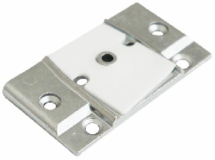 | м
KBE |  |  |  |  | ANK0056/8 | ELEMENTIS Соединитель механический импоста КВЕ-380 70серия, ENWIN -70, ENWIN-Omega | 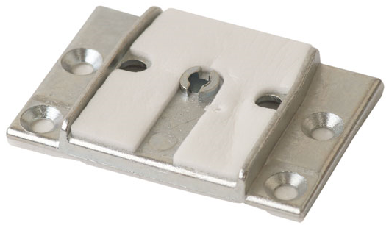 | м
KBE |  |  |  |  | ANK1173 | Соединитель механический импоста КВЕ-380, ENWIN -70, ENWIN-Omega | 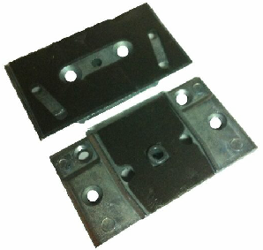 | м
KBE |  |  | V 380 A (для импоста 380, 392, 3921)
KBE |  |  | V 382 (для импоста 382)
KBE |  |  | V 382 A (для импоста 382)
KBE |  |  | V 381 (для импоста 381)
KBE |  |  | V 381 A (для импоста 381)
KBE |  |  | VSP 368 (для импоста створки SP 368)
Rehau | REHAU GRAZIO |  |  |  | ANK0128 | Соединитель механический импоста REHAU GRAZIO |  | м
Rehau |  | 70 |  |  | ANK1185 | Соединитель механический импоста ELEMENTIS для REHAU GRAZIO | 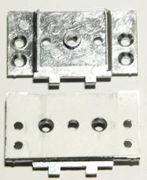 | м
Rehau |  |  |  |  | ANK0146 | Соединитель механический импоста REHAU GRAZIO 70 | 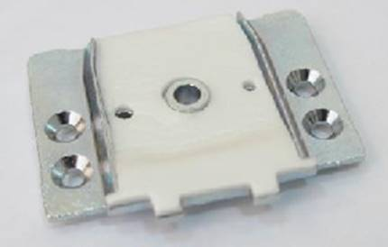 | м
Rehau | BLITZ NEW |  |  |  | ANK1190 | Соединитель механический импоста REHAU BLITZ NEW |  | м
Rehau |  |  |  |  | ANK0129 | Соединитель механический импоста REHAU BLITZ |  | м
Rehau | REHAU BLITZ NEW 60 | 60 |  |  | ANK0145 | Соединитель механический импоста REHAU BLITZ NEW 60 | 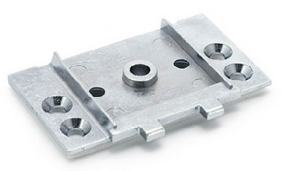 | м
Rehau |  |  |  |  | ANK0145/1 | Соединитель механический импоста REHAU BLITZ NEW 60 Усиленный (1348187) | 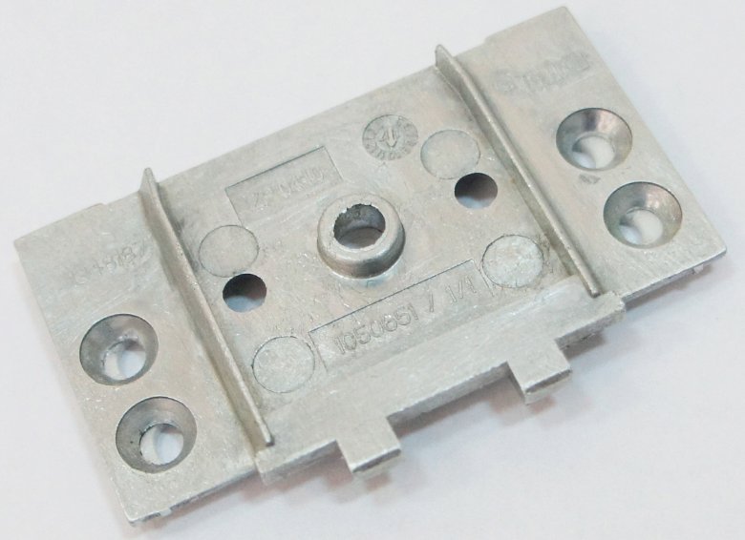 | м
Rehau | BLITZ NEW | 60 |  |  | ANK5046 | Соединитель механический импоста REHAU BLITZ NEW 60 |  | м
Rehau | Euro-Design Basic-Design Thermo-Design Blitz | 60 | 248656 (для импоста 78 PA) |  | ANK1031 | Elementis Соед. мех. импоста пласт. REHAU – Blitz аналог 248656 | 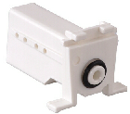 | п
Rehau |  |  | 261758 (для импоста 86)
Rehau |  |  | 247608 (для имопста 86 PA) |  | ANK0200/3 | ELEMENTIS Соединитель механический импоста пласт. REHAU BASIC |  | п
Rehau |  |  |  |  | ANK0200 | Elementis Соединитель механический импоста пласт. REHAU BASIC |  | п
Rehau |  |  |  |  | ANK0201 | Elementis Соединитель механический импоста пласт. REHAU Termo |  | п
Rehau |  |  | 260698 (для импоста 86 с упл. Подушкой PA)
Rehau |  |  | 269043 (R) 269053 (L) (Литой уголок для установки горбыльков в створку)
Rehau |  |  | 261077 (Литой ремонтный уголок универсальный)
Rehau |  |  |  |  | ANK1175 | ELEMENTIS Соединитель механический импоста REHAU BASIC | 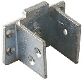 | м
Rehau |  |  |  |  | ANK0052 | Соединитель механический импоста REHAU | 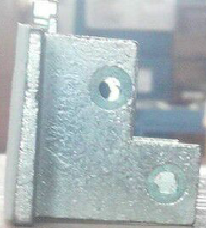 | м
Rehau |  |  |  |  | ANK0144 | Соединитель механический импоста для Brusbox 3/2 (трехкамерный), Rehau Blitz, Basic, Reachmont |  | м
Rehau |  |  |  |  | ANK1186 | Соединитель механический импоста ELEMENTIS для BRUSBOX 60 мм (3-х камерн) |  | м
Rehau |  |  |  |  | ANK0052/3 | Соединитель механический импоста REHAU элит | 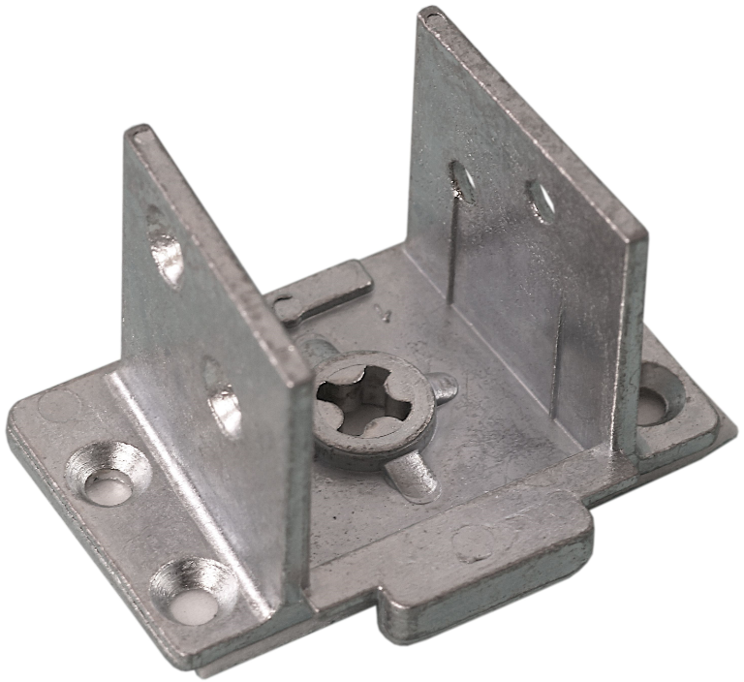 | м
Rehau | Sib-Design | 70 | 354187 (Механический соединитель импоста 78, литой металлический) |  | ANK1178 | Соединитель механический импоста REHAU DELIGHT (SIB) | 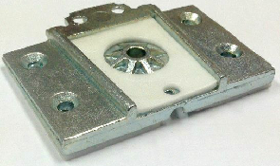 | м
Rehau |  |  |  |  | ANK0004/1 | Соединитель механич. импоста REHAU "Делайт" мет.354187 рамы |  | м
Rehau |  |  |  |  | ANK1278 | Соединитель механический импоста REHAU DELIGHT |  | м
Rehau |  |  | 353068 (Механический соединитель импоста 78, литой металлический) |  | ANK0004/2 | ELEMENTIS Соединитель механич. импоста REHAU "Делайт" мет.353068 рамы |  | м
Rehau |  |  | 241687 (Механический соединитель горбылька 68, PA)
Rehau |  |  | 226253 Уголок для установки горбылька или импоста в коробку, литой металлический
Rehau |  |  |  |  | ANK0212 | Elementis Соединитель механический импоста пласт. REHAU SIB пластик | 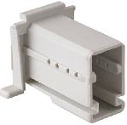 | п
Rehau | Brillant-Design | 70(80) | 241687 (Механический соединитель горбылька 68, PA)
Rehau |  |  | 241687 (Механический соединитель горбылька 68, литой металлический)
Rehau |  |  | 242487 (Механический соединитель для импоста 86) | 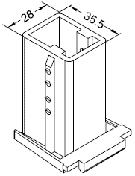 | ANK0222 | Elementis Соед. мех. импоста пласт. REHAU Brillant Design 242487 – 86 имп | 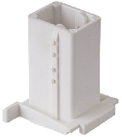 | п
Rehau |  |  | 342487 (Мех.соединитель импоста 86 PA GF) | 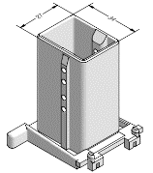
Rehau |  |  | 347446 (Мех.соединитель импоста с упл. манжетой 86 PA GF) | 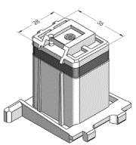
Rehau |  |  | 221664 (Мех.соединитель импоста 86, металл)
Rehau |  |  | 233674 (Мех.соединитель импоста 86, металл)
Rehau | Delight-Design | 70 | 354187 (Механический соединитель импоста 78 и коробки, литой металлический) |  | ANK1178 | Соединитель механический импоста REHAU DELIGHT (SIB) |  | м
Rehau |  |  |  |  | ANK0004/1 | Соединитель механич. импоста REHAU "Делайт" мет.354187 рамы |  | м
Rehau |  |  |  |  | ANK0004/3 | Соединитель механический импоста ELEMENTIS для REHAU "Делайт" металлический 354187 рамы | 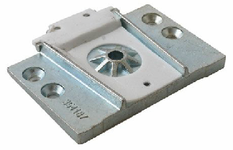 | м
Rehau |  |  |  |  | ANK0004/4 | Соединитель механический импоста Rehau 187-01 |  | м
Rehau |  |  |  |  | ANK1278 | Соединитель механический импоста REHAU DELIGHT | 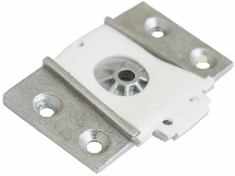 | м
Rehau |  |  | 353068 (Механический соединитель импоста 78, литой металлический) |  | ANK0004/2 | ELEMENTIS Соединитель механич. импоста REHAU "Делайт" мет.353068 рамы | 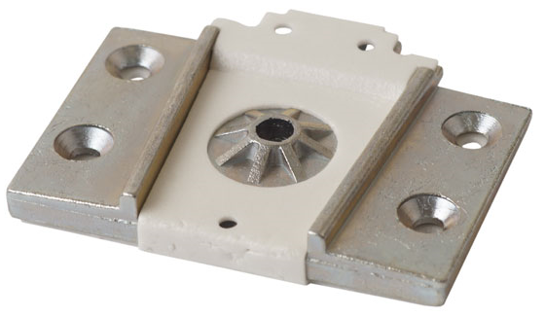 | м
Rehau |  |  | 354188 (Механический соединитель импоста 78 и створки Z57, литой металлический) |  | ANK0004 | Соединитель механич. импоста REHAU "Делайт" мет.354188 створки |  | м
Rehau |  |  | 302695 (Механический соединитель импоста 78 и створки Z58, литой металлический) |  | ANK1004 | ELEMENTIS Соединитель механич. импоста REHAU "Делайт" мет.302695 створки 258 |  | м
Rehau |  |  | 241687 (Механический соединитель горбылька 68, PA)
Rehau |  |  | 226240 (L) 226250 (R) Уголок для установки горбылька или импоста в створку, литой металлический
Rehau |  |  | 226253 Уголок для установки горбылька или импоста в коробку, литой металлический | 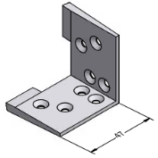
Rehau |  |  |  |  | ELE0006 | MAXBAR Соединитель импоста универс. Rehau , Брусбокс, Ричмонд, Форвин |  | п
Rehau | DELIGHT | 70 |  |  | ANK0147 | Соединитель механический импоста REHAU DELIGHT 70 (302695) на створку Z58 |  | м
Rehau |  |  |  |  | ANK0260 | Соединитель механический импоста REHAU 026 |  | м
DECEUNINCK |  |  |  |  | ANK0219/1 | Соединитель механический импоста Thyssen VTA-720 | 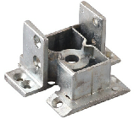 | м
DECEUNINCK |  |  |  |  | ANK0219/2 | Elementis Соединитель механический импоста Thyssen VTA-720 | 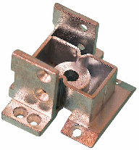 | м
DECEUNINCK |  |  |  |  | ANK0219/3 | Соединитель механический импоста Thyssen VTA-720 | 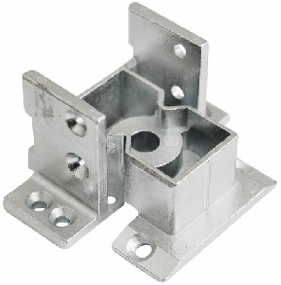 | м
DECEUNINCK |  |  | VTF 720 - 14442 (Пластиковый соединитель для крепления импоста TR 720) |  | ANK0217/1 | Elementis Соединитель импоста пласт. Thyssen VTF-720 | 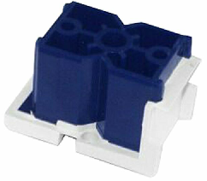 | п
DECEUNINCK |  | 71 |  |  | ANK0219/4 | Соединитель механический импоста для Thyssen VTA-720 (Пластик) |  | п
DECEUNINCK |  |  | VHA 750 - 14666 (Соединитель для крепления импоста Н 750 - двери)
DECEUNINCK | Форвард | 60 | VTL 60 - 14879 (Соединитель для импоста TL 60/D) |  | ANK0233 | Elementis Соединитель механический импоста пласт. Thissen VTL60 черный |  | п
DECEUNINCK |  |  |  |  | ANK0233/2 | Elementis Соединитель механический импоста пласт. Thissen VTL60 черный |  | п
DECEUNINCK |  |  |  |  | ANK0233/1 | Elementis Соединитель механический импоста пласт. Thissen VTL60, Deceuninck белый |  | п
DECEUNINCK | Эфорте | 84 | VTF 184 - 17033
DECEUNINCK |  |  | VTF 384 - 17034
DECEUNINCK |  |  | VTA 084 - 17036
DECEUNINCK |  |  | VTA 184 - 17035
FUNKE | KS HELIOS | 70 | 91807 |  | ANK0140 | Соединитель механический импоста Funke-91807 |  | м
FUNKE | KS PHOELIX | 58 | 91801 |  | ANK0141 | Соединитель механический импоста Funke-91801 |  | м
FUNKE |  |  |  |  | ANK1184 | ELEMENTIS Соединитель механический импоста Funke 58 |  | м
FUNKE |  |  |  |  | ANK0141/1 | Соединитель механический импоста для Funke-91801 (облегченный) |  | м
Monblanc | termo 60 city 120 ECO 60 | 60 | 310400 (326320) |  | ANK0203 | MAXBAR Соединитель механический импоста пласт. MONBLANC TERMO60 |  | п
Monblanc |  |  |  |  | ANK0202 | MAXBAR Соединитель механический импоста пласт. MONBLANC ECO60 |  | п
Monblanc |  |  |  |  | ANK0054/2 | Соединитель механический импоста Montblanc termo |  | м
Monblanc |  |  |  |  | ANK0054/1 | Elementis Соединитель механический импоста Montblanc termo |  | м
Monblanc |  |  |  |  | ANK0055 | Elementis Соединитель механический импоста Montblanc Eco 60 |  | м
Monblanc |  |  |  |  | ANK0055/1 | Соединитель механический импоста Montblanc Eco 60 |  | м
Monblanc |  |  |  |  | ANK0055/2 | ELEMENTIS Соединитель механический импоста Montblanc Eco 60 |  | м
Monblanc | Nord 70 | 70 |  |  | ANK0220 | ELEMENTIS Соедиитель механический импоста Montblanc Nord 70 |  | м
Monblanc |  |  |  |  | ANK0220/2 | Elementis Соединитель механический импоста Monblanc Nord |  | м
Monblanc |  |  |  |  | ANK0220/3 | Соединитель механический импоста Monblanc Nord 70 |  | м
Monblanc | LOGIC | 58 | 310800
Monblanc | GRAND 80 | 80 | 108000
Reachmont | Reachmont 70 | 70 | 333100 |  | ELE0038 | ELEMENTIS Соединитель механический импоста Reachmont 70 |  | м
Reachmont | Reachmont 70 | 70 |  |  | ANK0126 | ELEMENTIS Соединитель механический импоста RICHMONT 70 |  | м
Reachmont | Reachmont ECO | 60 |  |  | ANK0127 | ELEMENTIS Соединитель механический импоста Reachmont ECO (60 mm) |  | м
Reachmont |  |  |  |  | ANK0144 | Соединитель механический импоста для Brusbox 3/2 (трехкамерный), Rehau Blitz, Basic, Reachmont |  | м
Reachmont | Reachmont ECO | 60 | 312032
PROPLEX | Optima Tender Lux | 58 | PR V082 |  | ANK0039 | Механический соединитель импоста Proplex PR V 082 |  | м
PROPLEX |  |  |  |  | ANK0039.07 | Elementis Механический соединитель импоста пластик Proplex PR V 082 |  | п
PROPLEX |  |  |  |  | ANK0039.07/1 | MAXBAR Механический соединитель импоста пластик Proplex PR V 082 V-358.03 PA |  | п
PROPLEX |  |  |  |  | ANK0226 | MAXBAR Соединитель механический импоста Proplex 58 пластик |  | п
PROPLEX |  |  |  |  | ANK0039/2 | ELEMENTIS Соединитель механический импоста Proplex PR V 082 |  | м
PROPLEX |  |  |  |  | ANK0039/4 | Elementis Содинитель механический импоста Proplex белый |  | м
PROPLEX |  |  |  |  | ANK1174 | Механический соединитель импоста Proplex PR V 082 |  | м
PROPLEX |  |  |  |  | ANK1174/1 | Соединитель механический импоста ELEMENTIS для Novotex, Proplex, GOODWIN (3х камерный) облегченный |  | м
PROPLEX |  |  |  |  | ANK0039/5 | Соединитель механический импоста Proplex PR V 082 |  | м
PROPLEX |  |  |  |  | ANK0039/6 | Соединитель механический импоста Proplex PR V 082 |  | м
PROPLEX |  |  |  |  | ANK0039/8 | ELEMENTIS Соединитель механический импоста Proplex PR V 082, Novotex, GOODWIN (3х кам.) |  | м
PROPLEX |  |  |  |  | ANK0039/7 | Elementis Соединитель механический импоста облегч. Proplex |  | м
PROPLEX |  |  |  |  | ANK0039/9 | ELEMENTIS Соединитель механический импоста (пластик сталь) Novotex, Proplex PR V 082, GOODWIN (3х кам.) |  | м/п
PROPLEX |  |  |  |  | ANK0060/7 | Соединитель импоста PROPLEX PR-V-082/4 |  | м
PROPLEX | Premium | 70 | PR V070 |  | ANK0060 | Механический соединитель импоста Proplex PR V 070 |  | м
PROPLEX |  |  |  |  | ANK0060/6 | Соединитель механический импоста Proplex 70 |  | м
PROPLEX |  |  |  |  | ANK0227 | MAXBAR Соединитель механический импоста Proplex 70 пластик |  | п
PROPLEX | OUTLINE | 46 | PR V046
PROPLEX | Comfort | 70 |  |  | ANK0227 | MAXBAR Соединитель механический импоста Proplex 70 пластик |  | п
PROPLEX |  |  | PR V070 |  | ANK0060 | Механический соединитель импоста Proplex PR V 070 |  | м
PROPLEX |  |  |  |  | ANK0060/6 | Соединитель механический импоста Proplex 70 |  | м
LG | L-600 | 60 | 709 |  | ANK0065/3 | Соединитель механический импоста LG- 709 на профиль 600 мм |  | м
LG |  |  |  |  | ANK0065/4 | Соединитель механический импоста LG- 709 на профиль 600 мм (уменьшенный по высоте) |  | м
LG |  |  |  |  | ANK0065/1 | Elementis Соединитель механический импоста LG- 709 на профиль 600 мм |  | м
LG |  |  |  |  | ANK0065/2 | Elementis Соединитель механический импоста LG- 709 на профиль 600 мм |  | м
LG |  |  |  |  | ANK0065/5 | Соединитель механический импоста LG- 709 на профиль 600 мм |  | м
LG | L-700 | 70 | 710 |  | ANK0066.12 | Elementis Соединитель механический импоста LG- 710 на профиль 700 мм |  | м
LG |  |  |  |  | ANK0066.12/1 | Соединитель механический импоста LG- 710 на профиль 700 мм |  | м
Plafen |  | 58 | СT76M |  | ANK0097 | Соединитель механический импоста Plafen СT76M (58 мм.) |  | м
Plafen |  |  |  |  | ANK5050 | Соединитель механический импоста Plafen СT76M (58 мм.) |  | м
Plafen |  | 70 | ET82M |  | ANK0067 | Соединитель механический импоста Plafen ET82M (70 мм.) |  | м
Plafen |  |  |  |  | ANK0067/1 | Соединитель механический импоста Plafen ET82M (70 мм.) |  | м
Brusbox |  | 60 |  |  | ANK0131 | Соединитель механический импоста BRUSBOKS 60 серия |  | м
Brusbox | Brusbox 3 | 60 | арт. 40109078 |  | ANK0230 | Elementis Соединитель импоста Brusbox (на 3-х кам. систему) |  | м
Brusbox |  |  |  |  | ANK0230/1 | Соединитель импоста Brusbox (на 3-х кам. систему) |  | м
Brusbox |  |  |  |  | ANK0144 | Соединитель механический импоста для Brusbox 3/2 (трехкамерный), Rehau Blitz, Basic, Reachmont |  | м
Brusbox |  |  |  |  | ANK1186 | Соединитель механический импоста ELEMENTIS для BRUSBOX 60 мм (3-х камерн) |  | м
Brusbox | Brusbox 4 | 60 | арт. 40109086 |  | ANK0231 | Elementis Соединитель импоста Brusbox (на 4-х кам. систему) |  | м
Brusbox |  |  |  |  | ANK0231/1 | Соединитель импоста Brusbox (на 4-х кам. систему) |  | м
Brusbox | Brusbox 4 | 70 |  |  | ANK0238 | Соединитель механический импоста ELEMENTIS для Brusbox 70 мм, импост 78 мм (на 4-х камерный систему) |  | м
Brusbox | Brusbox 6 | 70 | арт. 40409086 |  | ANK0130 | Соединитель импоста Brusbox (на 6-ти кам. систему) |  | м
Brusbox |  |  |  |  | ANK5045 | Соединитель механический импоста для Brusbox (на 6-ти камерный систему) |  | м
Brusbox | BRUSBOX 70 мм | 70 |  |  | ANK1187 | Соединитель механический импоста ELEMENTIS для BRUSBOX 70 мм |  | м
Brusbox | Brusbox 70 | 70 |  |  | ANK0239 | Соединитель механический импоста ELEMENTIS для Brusbox 70 мм улучшенный, импост 78 мм (на 4-х камерный систему) |  | м
Brusbox | Brusbox 70 | 70 |  |  | ANK0239/1 | Соединитель механический импоста ELEMENTIS для Brusboxs 70-4/2 |  | м
...

